상품제안서
컵앤컵스 콜드컵 리유저블 텀블러 | 상품코드: F22064

 |  |  |  |  |  |  | 02-412-0044 | www.easy1.co.kr
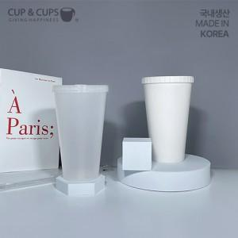

【상세/제작정보】

【인쇄/포장옵션】 | 실크, 레이저 / 포장지포장

【공급단가】 | 수량 | 100~ | 300~ | 500~ | 1,000~ | 3,000~
*VAT별도 | 반투명 | 2,700원 | 2,600원 | 2,500원 | 2,400원 | 2,340원
 | 화이트 | 2,700원 | 2,600원 | 2,500원 | 2,400원 | 2,340원

【상품 URL】 | http://www.easy1.co.kr/src/goods_detail.php?gdno=22064

